Sheet1
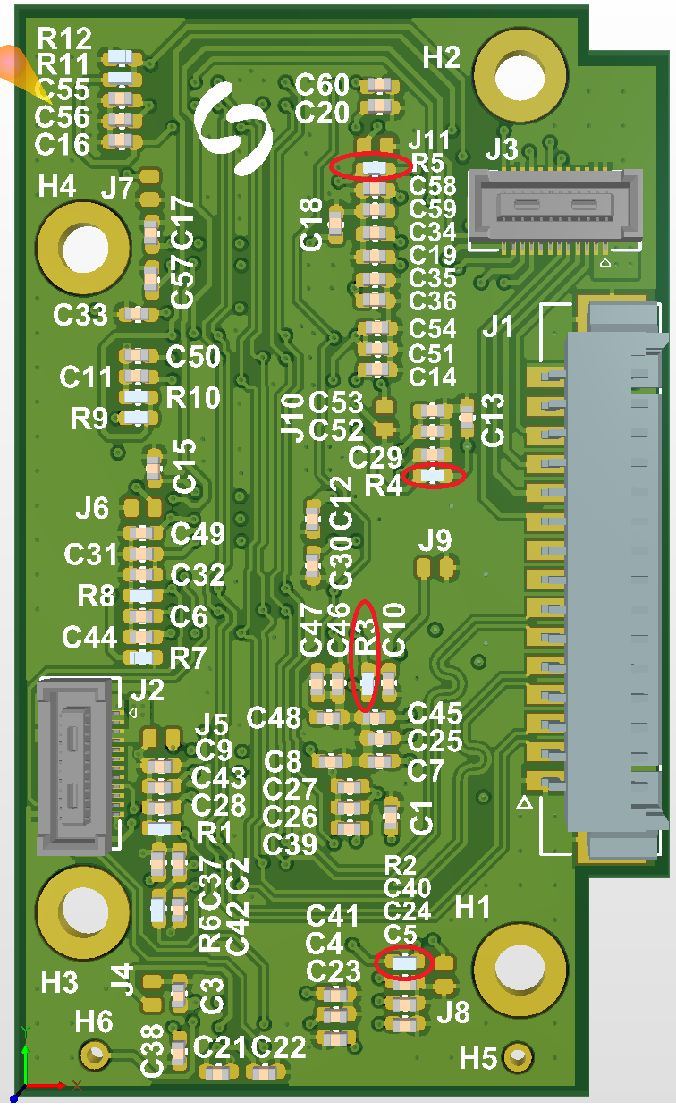
CAM ISSUE
STT | Vị trí | Nội dung | Thiết kế hiện tại | Đánh giá mức độ | Thiết kế sau | V101
1 | CAM SENSOR | ATEST1, ATEST2 must be left floating. | ATEST1, ATEST2 đang nối qua 1 jumper NC pull down to GND | Không quan trọng vì có jumper NC | Bỏ Jumper, bỏ pull down | Đã bỏ jumper pull down
2 | CAM SENSOR | VDD_SLVS_PHY/P1_VDD_SLVS_PHY must be left floating. | 2 chân VDD_SLVS_PHY từ 4 con sensor đang nối với nhau và nối với header, tương tự với chân P1_VDD_SLVS_PHY | Sợ rằng VDD_SLVS_PHY từ 4 con nối nhau ảnh hưởng đến bo | Bỏ kết nối này | Bỏ kết nối
3 | CAM SENSOR | xSHUTDOWN tích cực mức thấp | Đang có 1 Pull-up Resistor NC, và 1 pull down resistor. | Không quan trọng vì chọn pull down là đúng | Bỏ pull-up | Đã bỏ
4 | CAM SENSOR | recommends that unused GPI pins be tied to DGND but can also be left floating. | GPI3 đang pull up | Hot fix bằng cách gỡ điện trở pull up ra để chúng thả nổi: 4 điện trở cần gỡ là: R2 R3 R4 R5 | Bỏ pull-up | Đã bỏ
5 | CAM SENSOR | MIPI từ 4 con sensor đang nối chung | MIPI từ 4 con sensor đang nối chung |  | Cho qua switch | Đã thêm
6 |  | Mạch clock đem xuống bo sensor
7
8
9
10
11
12
13

